1.รวม
โครงการที่ปรากฎเป็นโครงการที่ผ่านการอนุมัติจากผู้บริหาร (M7) ของหน่วยงานเท่านั้น (ข้อมูล ณ เดือนมิถุนายน 2566)

ชื่อโครงการ/การดำเนินการ | ปีงบประมาณ | วันที่เริ่มต้นโครงการ | วันที่สิ้นสุดโครงการ | หน่วยงานระดับกองหรือเทียบเท่า | หน่วยงานระดับกรมหรือเทียบเท่า | หน่วยงานระดับกระทรวงหรือเทียบเท่า | ประเภทโครงการ | องค์ประกอบ | ปัจจัย
โครงการจัดทำแผนพัฒนาการศึกษาจังหวัดสตูล | 2566 | ตุลาคม 2565 | กันยายน 2566 | สำนักงานศึกษาธิการจังหวัดสตูล | สำนักงานปลัดกระทรวงศึกษาธิการ | กระทรวงศึกษาธิการ |  | 200203V01 | 200203V01F02
โครงการจัดทำแผนปฏิบัติราชการ ของสำนักงานศึกษาธิการภาค 1 ประจำปีงบประมาณ พ.ศ. 2566 | 2566 | ตุลาคม 2565 | กันยายน 2566 | สำนักงานศึกษาธิการภาค 1 (ลพบุรี) | สำนักงานปลัดกระทรวงศึกษาธิการ | กระทรวงศึกษาธิการ |  | 200203V01 | 200203V01F02
การจัดทำแผนบริหารความเสี่ยง | 2566 | ตุลาคม 2565 | กันยายน 2566 | กลุ่มพัฒนาระบบบริหาร | สำนักงานสภาพัฒนาการเศรษฐกิจและสังคมแห่งชาติ | สำนักนายกรัฐมนตรี |  | 200203V01 | 200203V01F02

2.เรียง VC
โครงการที่ปรากฎเป็นโครงการที่ผ่านการอนุมัติจากผู้บริหาร (M7) ของหน่วยงานเท่านั้น (ข้อมูล ณ เดือนมิถุนายน 2566)

องค์ประกอบ | ปัจจัย | ชื่อโครงการ/การดำเนินการ | ปีงบประมาณ | วันที่เริ่มต้นโครงการ | วันที่สิ้นสุดโครงการ | หน่วยงานระดับกองหรือเทียบเท่า | หน่วยงานระดับกรมหรือเทียบเท่า | หน่วยงานระดับกระทรวงหรือเทียบเท่า | ประเภทโครงการ
200203V01 | 200203V01F02 | โครงการจัดทำแผนพัฒนาการศึกษาจังหวัดสตูล | 2566 | ตุลาคม 2565 | กันยายน 2566 | สำนักงานศึกษาธิการจังหวัดสตูล | สำนักงานปลัดกระทรวงศึกษาธิการ | กระทรวงศึกษาธิการ
200203V01 | 200203V01F02 | โครงการจัดทำแผนปฏิบัติราชการ ของสำนักงานศึกษาธิการภาค 1 ประจำปีงบประมาณ พ.ศ. 2566 | 2566 | ตุลาคม 2565 | กันยายน 2566 | สำนักงานศึกษาธิการภาค 1 (ลพบุรี) | สำนักงานปลัดกระทรวงศึกษาธิการ | กระทรวงศึกษาธิการ
200203V01 | 200203V01F02 | การจัดทำแผนบริหารความเสี่ยง | 2566 | ตุลาคม 2565 | กันยายน 2566 | กลุ่มพัฒนาระบบบริหาร | สำนักงานสภาพัฒนาการเศรษฐกิจและสังคมแห่งชาติ | สำนักนายกรัฐมนตรี

3.Pivot VC
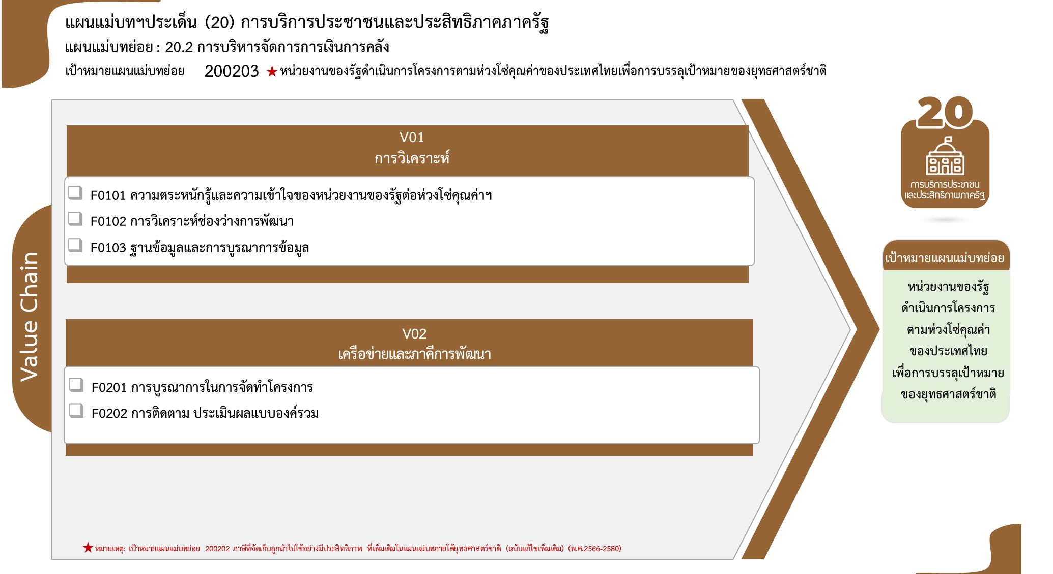
รวมทั้งสิ้น 3 โครงการ
ข้อมูล ณ เดือนมิถุนายน 2566
0 โครงการ
3 โครงการ
0 โครงการ
0 โครงการ
0 โครงการ
องค์ประกอบ/ปัจจัย | ปีงบประมาณ
 | 2566 | จำนวนโครงการ
200203V01 | 3 | 3
200203V01F02 | 3 | 3
จำนวนโครงการ | 3 | 3

หมายเหตุ: เป้าหมายแผนแม่บทย่อย 200203 หน่วยงานของรัฐดำเนินการโครงการตามห่วงโซ่คุณค่าของประเทศไทยเพื่อการบรรลุเป้าหมายของยุทธศาสตร์ชาติ
ที่เพิ่มเติมในแผนแม่บทภายใต้ยุทธศาสตร์ชาติ (ฉบับแก้ไขเพิ่มเติม) (พ.ศ.2566-2580)

